武汉打卡记录
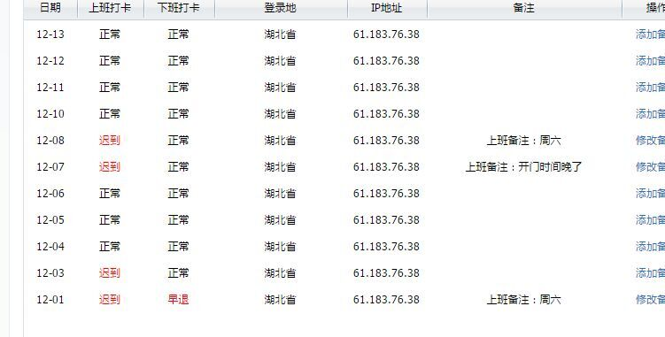
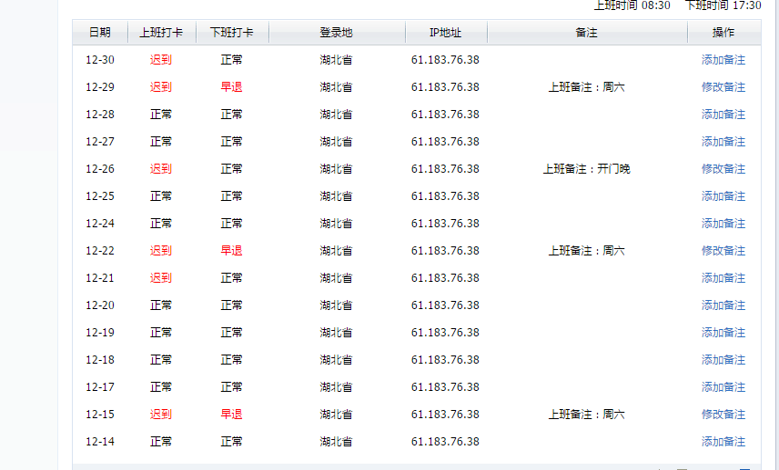
12月考勤表 |  | 六 | 日 | 一 | 二 | 三 | 四 | 五 | 六 | 日 | 一 | 二 | 三 | 四 | 五 | 六 | 日 | 一 | 二 | 三 | 四 | 五 | 六 | 日 | 一 | 二 | 三 | 四 | 五 | 六 | 日 | 一
工号 | 姓名 | 1 | 2 | 3 | 4 | 5 | 6 | 7 | 8 | 9 | 10 | 11 | 12 | 13 | 14 | 15 | 16 | 17 | 18 | 19 | 20 | 21 | 22 | 23 | 24 | 25 | 26 | 27 | 28 | 29 | 30 | 31 | 迟到/早退 | 漏卡 | 请假 | 余休 | 备注
1 | 刘欢欢 | 09:28 11:32 休 | 休 | 08:44 17:35 | 08:13 17:35 | 08:25 17:43 | 08:29 17:34 | 08:43 17:39 | 09:29 17:09 | 休 | 08:25 17:41 | 08:41 00:29 | 00:29 08:15 | 00:03 08:18 17:32 | 08:17 17:34 | 休 | 休 | 08:21 18:04 | 08:28 17:33 | 08:26 17:42 | 08:26 17:41 | 08:28 17:46 | 休 | 09:22 17:02 | 08:27 17:41 | 08:29 17:30 | 08:29 17:47 | 08:30 17:42 | 08:27 17:34 | 08:28 17:33 | 09:36 17:00 | 08:28 18:14 | 2 | 0 | 0 | 2 | 迟到1次超过10分钟以上半小时以下扣款100元 上月余休1.5天，本月已全部休完，12月有1周完成了周目标可多休1天
2 | 王宏 | 09:30 17:07 | 休 | 08:18 19:00 | 08:28 18:21 | 08:22 17:45 | 08:29 18:17 | 08:43 17:45 | 09:28 17:24 | 休 | 08:30 17:54 | 08:29 00:29 | 00:29 08:27 | 00:08 08:29 17:32 | 08:25 17:34 | 09:31 17:33 | 休 | 08:27 17:36 17:38 | 休 | 休 | 08:29 17:41 | 07:57 18:00 | 09:29 19:26 | 休 | 08:21 17:57 | 08:28 17:31 | 08:29 17:52 | 08:29 18:27 | 08:26 17:51 | 09:23 17:23 | 08:26 17:40 | 休 | 1 | 0 | 0 | 0 | 上月余休2天，本月已全部休完
3 | 卢巧莉 | 09:28 17:21 | 休 | 08:22 17:53 | 08:27 11:43 休 | 08:25 18:23 | 08:43 17:55 | 08:43 19:44 | 09:27 18:54 | 休 | 08:25 17:45 | 08:34 19:53 | 08:18 19:14 | 08:22 17:42 | 08:24 17:36 | 09:38 17:33 | 休 | 08:36 18:17 | 08:20 08:24 17:48 | 08:22 17:56 | 08:24 17:57 | 08:22 18:30 | 09:25 17:25 | 11:52 18:08 | 08:21 17:40 | 08:29 17:32 | 08:30 17:47 | 08:26 17:33 | 08:25 11:38 休 | 09:07 17:05 | 08:23 18:00 | 12:30 18:28 | 4 | 0 | 0 | 0 | 迟到1次超过10分钟以上半小时以下扣款100元
4 | 孙俊锋 | 15:03 23:32 | 08:24 23:30 | 15:20 23:39 | 15:18 23:56 | 休 | 休 | 休 | 09:24 18:32 | 08:25 20:57 | 08:27 21:27 | 08:24 01:18 | 01:18 07:41 | 00:08 08:27 19:37 | 08:26 18:34 | 09:26 18:21 | 08:26 17:31 | 08:26 18:50 | 08:26 17:39 | 08:27 18:53 | 08:25 23:35 | 15:13 23:33 | 15:18 23:58 | 15:14 23:32 | 14:57 23:59 | 08:27 19:45 | 08:30 18:04 | 08:26 18:28 | 08:25 17:41 | 09:22 21:17 | 08:23 20:05 | 08:27 19:14 | 0 | 0 | 0 | 1 | 上2个全天班
5 | 李凤珍 | 休 | 休 | 08:24 17:36 | 08:18 17:54 | 08:18 18:03 | 休 | 休 | 休 | 休 | 08:33 18:55 | 08:28 17:49 | 08:15 18:34 | 08:26 17:33 | 08:22 17:50 | 08:11 17:36 | 休 | 08:27 18:29 | 08:39 17:49 | 08:22 17:45 | 08:25 17:33 | 08:25 17:56 17:57 | 08:13 17:34 | 休 | 08:21 17:44 | 08:25 17:50 | 08:30 17:32 | 08:24 17:32 | 08:25 17:31 | 08:15 17:32 | 休 | 休 | 2 | 0 | 0 | 0
6 | 梁秀桃 | 09:28 17:00 | 休 | 08:23 17:56 | 08:23 18:14 | 08:16 17:40 | 08:17 17:55 | 08:43 17:58 | 09:28 17:02 | 休 | 15:12 23:31 | 10:18 01:18 | 01:18 07:28 | 00:08 13:52 23:30 | 08:18 17:33 | 14:50 23:34 | 15:08 23:30 | 08:12 17:33 | 08:20 17:39 | 08:23 17:56 | 08:13 17:34 | 08:22 19:01 | 09:21 17:12 17:20 | 08:16 17:32 | 08:24 18:20 | 休 | 15:01 23:30 | 15:10 23:32 23:34 | 15:05 23:30 | 09:27 17:09 | 休 | 休 | 0 | 0 | 0 | 1
7 | 蒋苗苗 | 09:30 18:57 | 休 | 08:27 19:30 | 08:18 19:04 | 08:27 19:48 | 08:25 18:50 18:56 | 08:48 21:25 | 09:26 14:59 休 | 休 | 休 | 假 | 假 | 假 | 假 | 休 | 休 | 08:36 18:47 | 08:25 18:20 | 08:25 19:11 | 08:30 17:33 | 08:29 17:42 | 休 | 休 | 08:30 18:17 | 08:34 17:56 | 08:29 18:52 | 08:37 18:07 | 08:28 17:46 | 08:28 18:00 | 休 | 休 | 3 | 0 | 3.5 | 0
8 | 向琪 | 休 | 休 | 08:28 14:14 17:45 | 08:23 17:30 | 假 13:02 19:33 | 08:24 19:47 | 08:44 20:06 | 休 | 休 | 08:34 19:07 19:09 | 08:25 18:02 21:13 | 08:20 17:38 20:36 | 08:28 17:44 20:05 | 08:21 18:08 20:27 | 休 | 休 | 08:25 18:47 20:33 | 08:23 20:28 | 08:29 19:29 | 08:27 17:33 | 08:28 17:40 | 休 | 休 | 08:25 17:44 19:26 | 08:25 20:09 | 08:30 19:10 | 08:24 17:33 | 08:28 17:33 | 08:28 17:37 | 休 | 休 | 1 | 0 | 0.5 | 0
9 | 张伟鑫 | 09:29 18:30 | 休 | 08:29 18:25 18:27 | 08:26 19:43 19:44 | 08:38 18:37 18:39 | 08:29 18:44 18:50 | 08:48 20:06 | 09:28 18:26 | 休 | 08:29 19:11 | 08:36 01:19 | 01:19 08:26 | 00:08 08:29 18:01 | 休 12:58 18:09 | 09:25 17:28 | 休 12:54 17:33 | 08:29 17:50 17:53 | 08:26 17:58 17:59 | 08:28 18:10 | 08:29 18:42 | 08:28 18:35 18:37 | 09:29 17:18 | 休 | 08:29 17:39 17:41 | 08:28 12:38 休 | 休 12:52 18:35 | 08:29 18:50 18:51 | 08:29 17:41 | 09:29 17:21 17:23 | 08:29 18:45 | 休 | 0 | 0 | 0 | 1 | 12月有2周完成了周目标，可以多休2天
10 | 陈壮 | 休 12:59 17:08 | 08:29 20:53 | 休 | 休 | 休 | 08:29 17:37 | 休 12:16 17:32 | 09:30 17:23 | 休 | 08:29 17:30 | 08:30 00:50 | 08:32 20:14 | 休 | 08:29 17:33 | 09:30 17:05 | 08:30 18:31 | 08:29 17:30 | 08:28 17:32 17:34 | 08:29 17:33 | 08:29 17:32 | 08:30 17:58 | 09:36 17:05 | 08:30 17:31 | 08:30 17:33 | 08:30 17:31 | 08:30 23:31 | 08:34 18:04 | 08:28 18:22 21:08 | 09:30 17:12 | 08:29 21:06 | 08:29 17:35 | 3 | 0 | 0 | 0 | 12月多休1天，1月补回
11 | 张超 |  |  |  |  |  |  |  |  |  |  |  |  |  |  |  |  |  |  |  |  |  |  |  |  |  |  |  |  |  |  |  | 0 | 0 | 0 | 0
12 | 王祥浩 | 15:22 23:32 | 16:51 23:30 | 休 | 08:27 17:30 | 08:30 18:37 | 08:39 17:39 | 08:44 17:32 | 09:29 17:38 19:29 | 休 | 08:30 17:58 18:04 | 08:32 17:40 18:05 | 08:30 18:00 | 08:32 18:43 18:50 | 13:54 23:42 | 15:23 23:33 | 休 | 15:21 00:16 | 15:25 23:46 | 15:19 23:37 23:42 | 15:25 23:35 | 15:27 23:32 | 15:22 23:35 | 休 | 08:29 18:10 | 08:30 18:16 | 08:30 17:41 | 08:28 18:19 | 08:30 18:09 19:02 20:26 | 09:20 17:17 18:19 | 休 | 08:28 17:45 17:49 | 4 | 0 | 0 | 0 | 迟到1次超过半小时以上按事假0.5天算
13 | 曾宪军 | 休 | 休 | 休 | 休 | 15:00 23:32 | 23:34 | 15:19 23:33 | 15:17 23:34 | 15:11 23:35 | 15:13 23:31 | 09:22 01:17 | 01:17 07:54 | 00:08 08:28 18:10 | 休 | 09:26 17:28 | 08:26 17:31 | 08:28 18:51 | 08:27 17:39 | 08:27 18:06 | 08:25 17:53 | 15:14 23:33 | 15:18 23:35 | 15:13 23:33 | 08:25 17:54 | 08:27 17:31 | 08:29 18:05 | 08:27 17:41 | 08:25 17:41 | 09:23 17:12 | 08:24 18:02 | 08:29 17:46 | 0 | 1 | 0 | 1 | 忘打卡1次扣100元
14 | 熊圳 | 09:28 17:19 | 08:24 17:34 17:35 | 08:25 17:59 | 休 | 假 | 08:27 17:50 | 08:43 17:54 | 09:24 18:35 | 休 | 08:24 18:15 | 08:25 20:30 | 08:23 20:53 | 08:23 18:01 | 08:25 18:07 | 09:26 17:36 | 休 | 08:25 17:53 | 08:25 17:54 | 08:24 17:51 | 08:24 17:45 | 08:28 18:33 | 09:21 17:16 | 休 | 08:21 17:41 | 08:25 17:35 | 08:30 18:06 | 08:27 17:57 | 08:29 17:42 | 09:23 17:26 | 休 | 08:27 17:46 | 0 | 0 | 1 | 0
15 | 刘欢 | 09:29 17:01 | 休 | 08:24 17:32 | 08:25 17:30 | 08:29 17:31 | 08:28 17:32 | 08:44 18:20 | 09:24 17:56 | 休 | 08:25 17:40 | 08:25 17:33 | 08:38 17:44 | 08:25 17:40 | 08:28 17:31 | 09:26 17:16 | 休 | 08:26 17:30 | 08:27 17:32 | 08:27 假 | 08:26 17:39 | 08:27 17:52 | 09:28 17:04 | 休 | 08:31 17:31 | 08:35 17:30 | 08:30 17:31 | 08:27 17:48 | 08:27 17:52 | 09:28 17:01 | 08:30 17:45 | 休 | 3 | 0 | 0.5 | 0
16 | 黄炳铭 | 09:28 17:44 | 休 | 15:20 23:32 | 15:28 | 15:16 23:32 | 15:17 23:35 | 15:08 23:33 | 15:20 23:34 | 15:13 23:36 | 15:10 23:31 | 15:19 23:33 | 15:10 23:33 | 15:23 23:30 | 休 | 09:19 17:35 | 08:26 17:36 | 08:25 17:42 | 08:25 17:35 | 08:24 17:42 | 08:26 17:40 | 休 | 09:24 17:11 | 08:24 19:15 | 休 | 休 | 08:30 17:37 | 08:34 18:17 | 08:36 18:22 | 09:28 17:51 | 08:44 17:45 | 15:18 23:30 | 3 | 1 | 0 | 0 | 迟到1次超过10分钟以上半小时以下扣款100元 忘打卡1次扣100元
17 | 黄菊 | 09:29 17:26 | 08:25 17:33 | 08:10 18:05 | 08:16 17:53 | 08:18 17:41 | 08:19 17:42 | 08:43 17:36 | 休 | 休 | 08:24 17:39 | 08:12 01:16 | 01:16 07:48 | 00:08 08:14 17:35 | 15:16 23:30 | 休 | 15:29 23:30 | 14:58 23:30 | 15:02 23:33 | 14:56 23:30 | 休 | 08:20 17:40 | 09:17 17:11 | 08:16 17:35 | 休 | 12:20 23:31 | 15:19 23:30 | 15:14 23:32 | 15:19 23:30 | 15:17 23:30 | 15:28 23:31 | 15:23 23:30 | 0 | 0 | 0 | 1
18 | 余旭辉 | 09:28 17:08 | 08:29 17:39 | 08:29 17:37 | 08:29 18:14 | 休 | 08:29 17:38 | 08:43 17:32 | 09:29 17:23 | 08:29 17:37 | 休 | 08:29 17:38 | 08:31 18:22 | 休 | 08:29 17:37 | 09:29 17:03 | 08:30 18:31 | 休 | 08:28 17:34 | 08:29 17:33 | 08:29 17:32 | 08:30 17:58 | 09:36 17:05 | 15:22 23:33 | 15:25 23:33 | 15:18 23:31 | 15:25 23:31 | 15:26 23:31 | 15:26 23:30 | 15:29 23:30 | 15:18 23:30 | 休 | 2 | 0 | 0 | 0
19 | 袁佳妮 | 09:29 17:22 | 休 | 假 | 08:22 17:36 | 08:28 17:37 | 08:28 17:38 | 休 | 09:25 17:14 | 08:25 17:45 | 08:24 17:34 | 08:27 17:43 | 08:25 17:47 | 08:26 17:37 | 休 | 09:27 17:07 | 08:27 17:37 | 08:27 17:46 | 08:26 17:44 | 08:27 17:48 | 08:27 17:40 | 休 | 09:29 17:11 | 08:24 17:38 | 08:26 17:35 | 08:27 17:32 | 休 | 08:29 17:41 | 08:27 17:40 | 09:26 17:43 | 08:26 18:03 | 08:28 17:37 | 0 | 0 | 1 | 0
20 | 舒杨洁 |  |  |  |  |  |  |  |  |  |  |  |  |  |  |  |  |  |  |  |  |  |  |  |  |  |  |  |  |  |  |  | 3 | 0 | 0 | 0 | 11月已转正，12月发放社保补贴
21 | 丁美婷 | 09:29 17:01 | 08:24 17:32 | 08:29 17:32 | 08:22 11:31 假 | 08:24 17:33 | 09:06 17:38 | 08:43 17:34 | 09:24 17:12 | 08:25 17:37 | 08:24 08:28 17:32 | 08:19 17:33 | 08:20 08:25 17:44 | 08:17 17:33 | 08:15 17:37 | 09:17 09:23 17:06 | 08:29 17:33 | 08:18 17:32 | 08:29 17:47 | 08:22 17:36 17:38 | 08:29 17:37 | 08:26 17:34 | 09:26 17:07 | 08:26 17:34 | 08:21 17:35 | 08:30 17:32 | 08:30 17:33 | 休 | 休 | 休 | 休 | 休 | 1 | 0 | 0.5 | 0 | 迟到1次超过半小时以上按事假0.5天算 11月已转正，12月发放社保补贴
22 | 乔娜 | 09:29 17:17 | 08:24 17:36 | 休 | 08:27 17:38 | 08:21 17:33 | 08:18 17:35 | 08:54 17:34 | 09:25 17:14 | 08:25 11:35 休 | 08:25 17:33 | 08:36 17:44 | 08:16 17:43 | 08:24 17:35 | 08:22 17:37 | 09:22 17:06 | 休 | 休 | 08:20 17:35 | 08:24 17:36 | 08:30 17:36 | 08:18 17:40 | 09:25 17:07 | 休 | 08:27 17:35 | 08:26 17:32 | 08:33 17:34 | 08:36 17:40 | 08:27 17:41 | 09:21 17:08 | 08:29 17:36 | 08:28 17:38 | 3 | 0 | 0 | 0
23 | 刘定祥 |  |  | 14:14 17:51 | 08:15 | 08:20 17:51 | 08:17 | 08:44 19:20 | 09:24 | 休 | 08:25 18:04 18:06 | 08:21 18:05 | 08:28 18:41 | 08:21 18:01 | 08:20 18:08 | 09:17 17:38 | 休 | 08:19 17:50 | 08:20 17:53 | 08:22 17:51 | 08:16 17:46 18:41 | 08:20 18:33 | 09:20 17:38 18:19 | 休 | 08:21 17:39 17:41 | 08:25 17:36 | 08:30 18:35 | 08:25 18:51 | 08:24 17:42 | 09:24 | 08:24 17:35 | 休 | 0 | 4 | 0 | 0 | 2018年12月2日入职 忘打卡4次扣400元
24 | 王国康 |  |  |  |  |  |  |  |  |  | 09:37 17:39 | 08:25 17:40 | 08:24 17:43 | 08:32 18:01 | 08:26 18:02 | 假 | 休 | 08:25 17:45 | 08:35 17:54 | 08:40 17:53 | 08:28 17:45 | 08:28 18:33 | 09:24 17:17 | 休 | 08:21 17:40 | 08:28 17:33 | 假 12:36 18:20 | 08:27 18:49 | 08:24 17:42 | 09:06 17:08 | 09:08 17:39 | 休 | 3 | 0 | 1.5 | 0 | 2018年12月10日入职 迟到1次超过半小时以上按事假0.5天算
25 | 徐成 | 休 | 休 | 08:43 18:00 | 08:13 18:00 | 08:52 18:01 | 08:48 18:01 | 08:50 18:03 | 休 | 休 | 08:51 18:02 | 08:50 18:01 | 08:52 18:01 | 08:47 18:02 | 08:50 18:02 | 休 | 休 | 08:42 18:01 | 08:50 18:00 | 08:55 18:01 | 08:54 |  |  |  |  |  |  |  |  |  | 休 | 休 | 0 | 0 | 0 | 0
26 | 何敏 | 休 | 休 | 08:32 18:10 | 08:45 18:11 | 08:47 18:02 | 08:53 18:07 | 18:03 | 休 | 休 | 08:40 18:03 | 08:59 18:01 | 08:53 18:01 | 08:54 18:04 | 08:56 18:03 | 休 | 休 | 休 | 08:50 18:00 | 08:47 21:50 | 08:52 18:04 | 假 | 休 | 休 | 08:39 18:00 | 09:03 18:00 | 08:44 18:09 | 08:41 08:49 18:02 | 08:47 18:00 | 08:53 18:01 18:19 | 休 | 休 | 0 | 0 | 1 | 0
27 | 鄢翠兰 |  |  |  |  |  |  |  |  |  |  |  |  |  |  |  |  |  |  |  |  |  |  |  |  |  |  |  |  |  |  |  | 0 | 0 | 3 | 0
28 | 张银珠 |  |  |  |  |  |  |  |  |  |  |  |  |  |  |  |  |  |  |  |  |  |  |  |  |  |  |  |  |  |  |  | 0 | 0 | 5.5 | 0

